Folha de Rosto
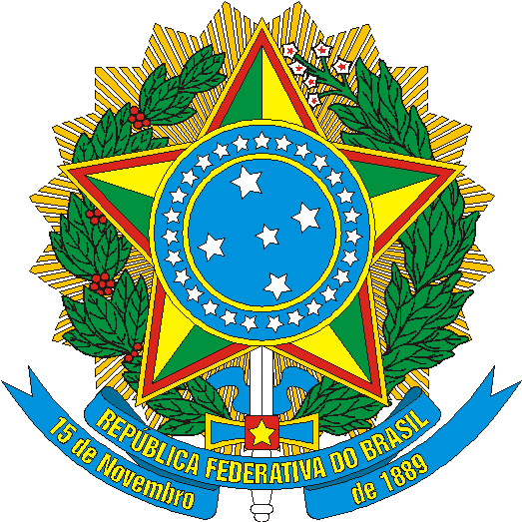 | MINISTÉRIO DO TURISMO | SECRETARIA EXECUTIVA | DIRETORIA DE ESTUDOS ECONÔMICOS E PESQUISAS

Estudo da Demanda Turística Internacional
Fichas Sínteses
2012-2016

Versão Ampliada

Brasília - DF
Outubro / 2017

Ficha Técnica
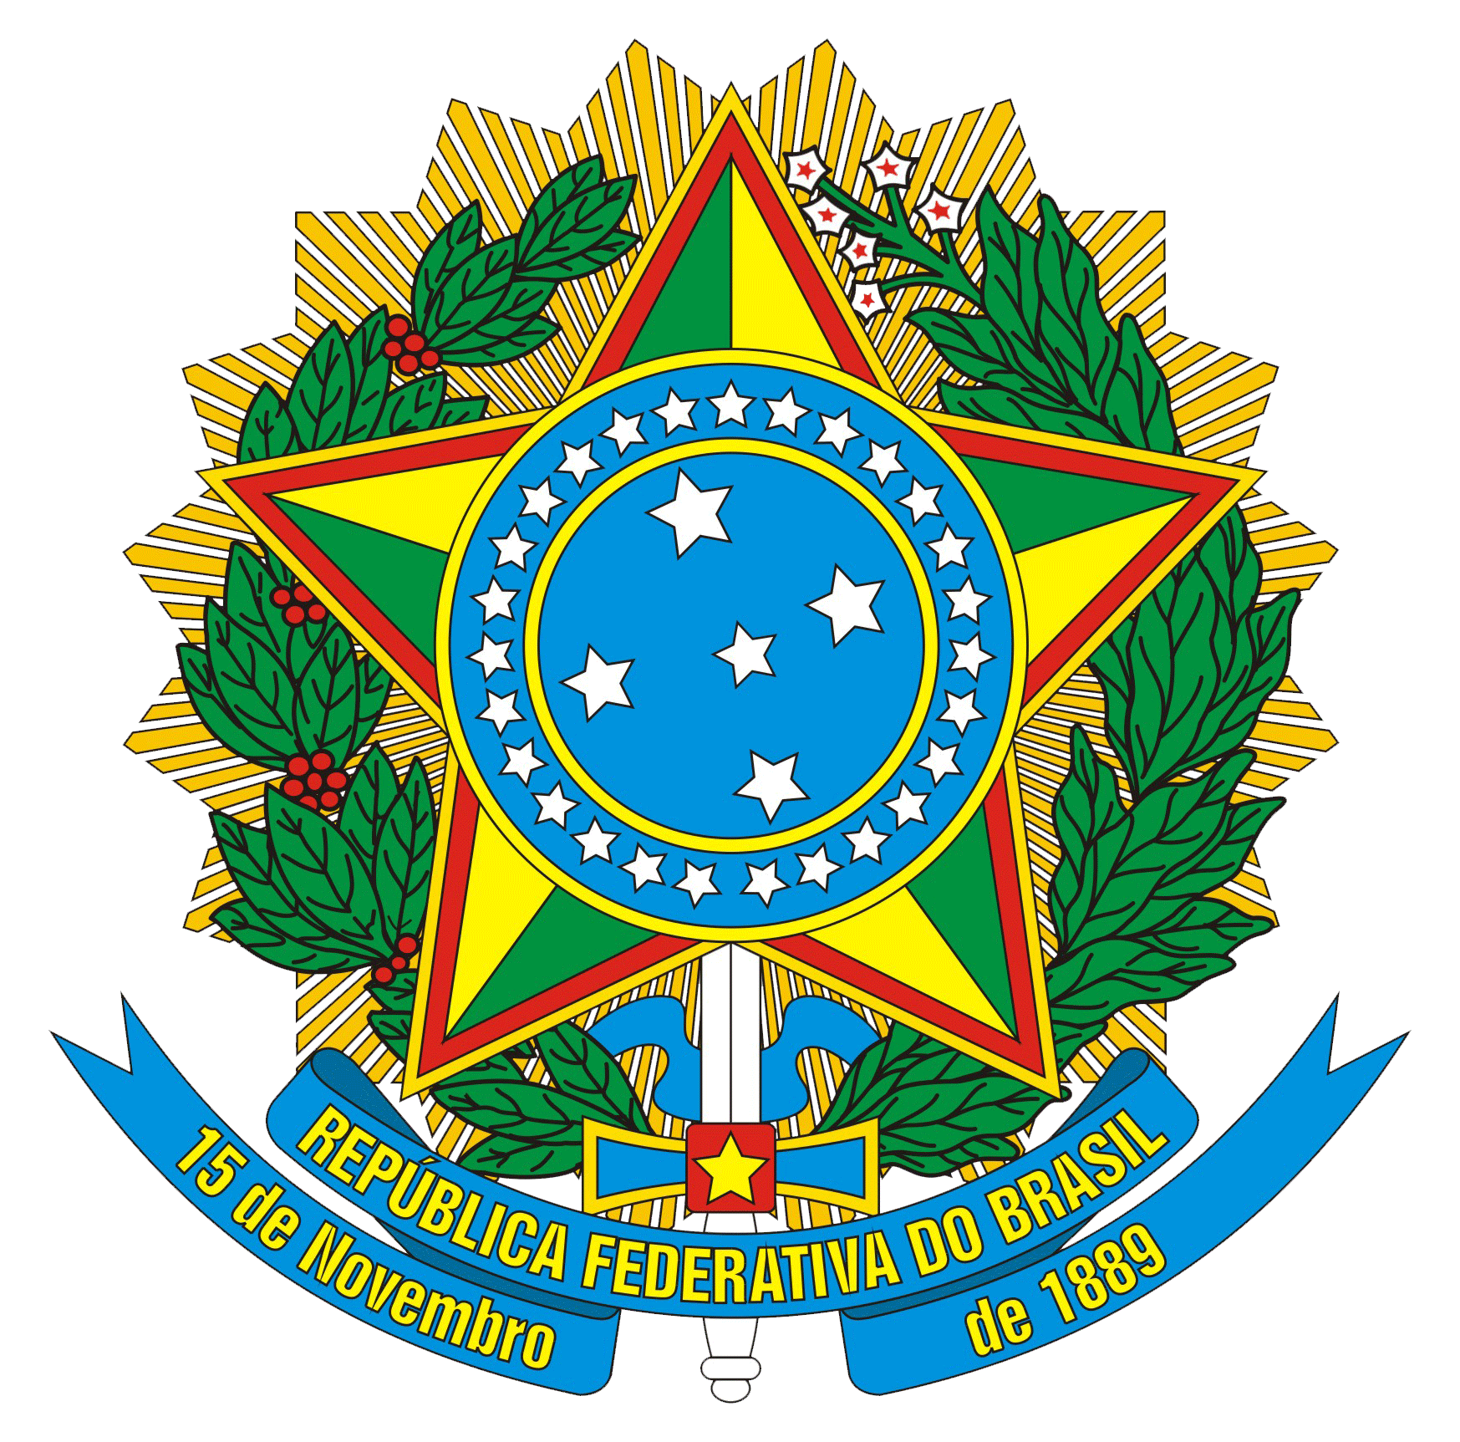

REPÚBLICA FEDERATIVA DO BRASIL
Michel Miguel Elias Temer Lulia
Presidente

MINISTÉRIO DO TURISMO
Marx Beltrão Lima Siqueira
Ministro

SECRETARIA EXECUTIVA
Alberto Alves
Secretário Executivo

DIRETORIA DE ESTUDOS ECONÔMICOS E PESQUISAS
José Francisco de Salles Lopes
Diretor de Estudos Econômicos e Pesquisas

Gilce Zelinda Battistuz
Coordenadora-Geral de Informações Gerenciais

Andreza Oliveira Souza
Coordenadora-Geral de Estudos e Pesquisas

Andre Ricardo Santana da Costa
Cristiano Maluf Dib Valério
Daniel Pires Vieira
Ilbert Israel do Nascimento Silva
João Felismario Batista Junior
Pedro Vicente da Silva Neto
Equipe Técnica - MTur

MINISTÉRIO DO TURISMO - MTur
Diretoria de Estudos Econômicos e Pesquisas - DEPES
Setor Comercial Norte - Quadra 06
Bloco A - 11º andar - Sala 1108
Shopping ID - Edifício Venâncio 3000
CEP: 70716-900 - Brasília - DF
Tel.: +55 (61) 2023-8240 / 8250
E-mail: depes@turismo.gov.br
Internet: http://www.turismo.gov.br

